상품제안서
모스니에 휴대용 손소독제 45ml | 상품코드: S21303

 |  |  |  |  |  |  | 02-713-8555 | www.synergygift.co.kr
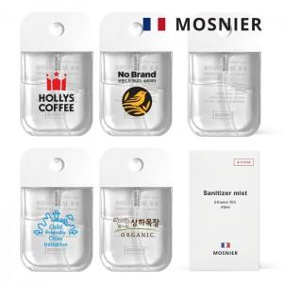

【상세/제작정보】 | 식약처 허가 의약외품 에탄올 70% 간편한 휴대용 미스트타입 손소독제

【인쇄/포장옵션】 | 풀칼라 / 포장지포장

【공급단가】 | 수량 | 50~ | 100~ | 500~ | 1,000~ | 3,000~
*VAT별도 | 단가 | 3,300원 | 3,230원 | 2,990원 | 2,920원 | 2,770원

【상품 URL】 | https://www.synergygift.co.kr:443/src/goods_detail.php?gdno=21303

